Istruzioni
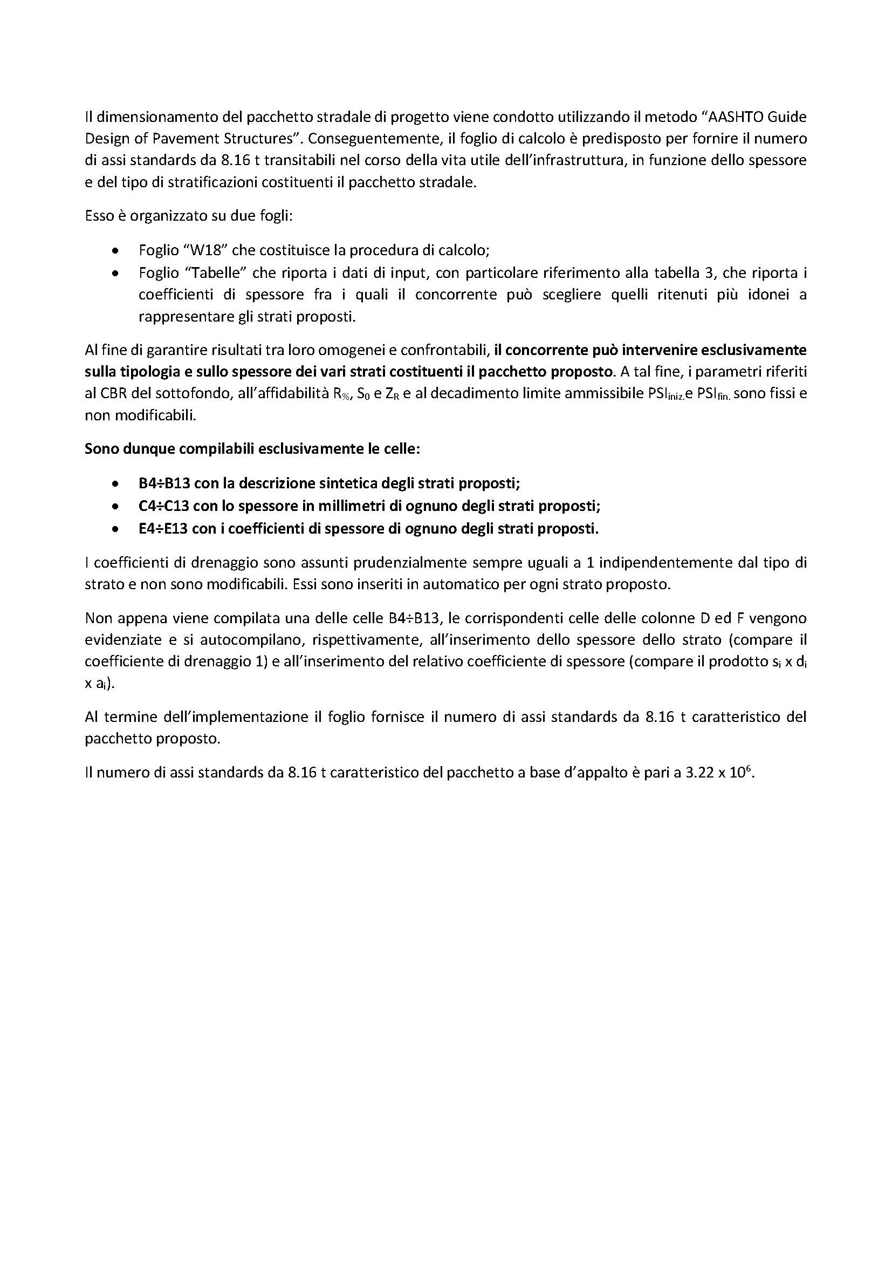
REALIZZAZIONE DEL RACCORDO VIARIO NORD-SUD A SAN CESARIO SUL PANARO (MO) IN VARIANTE ALLA SP N.14 - CUP G41B15000090005 – CIG 8469784EDA

